schemat
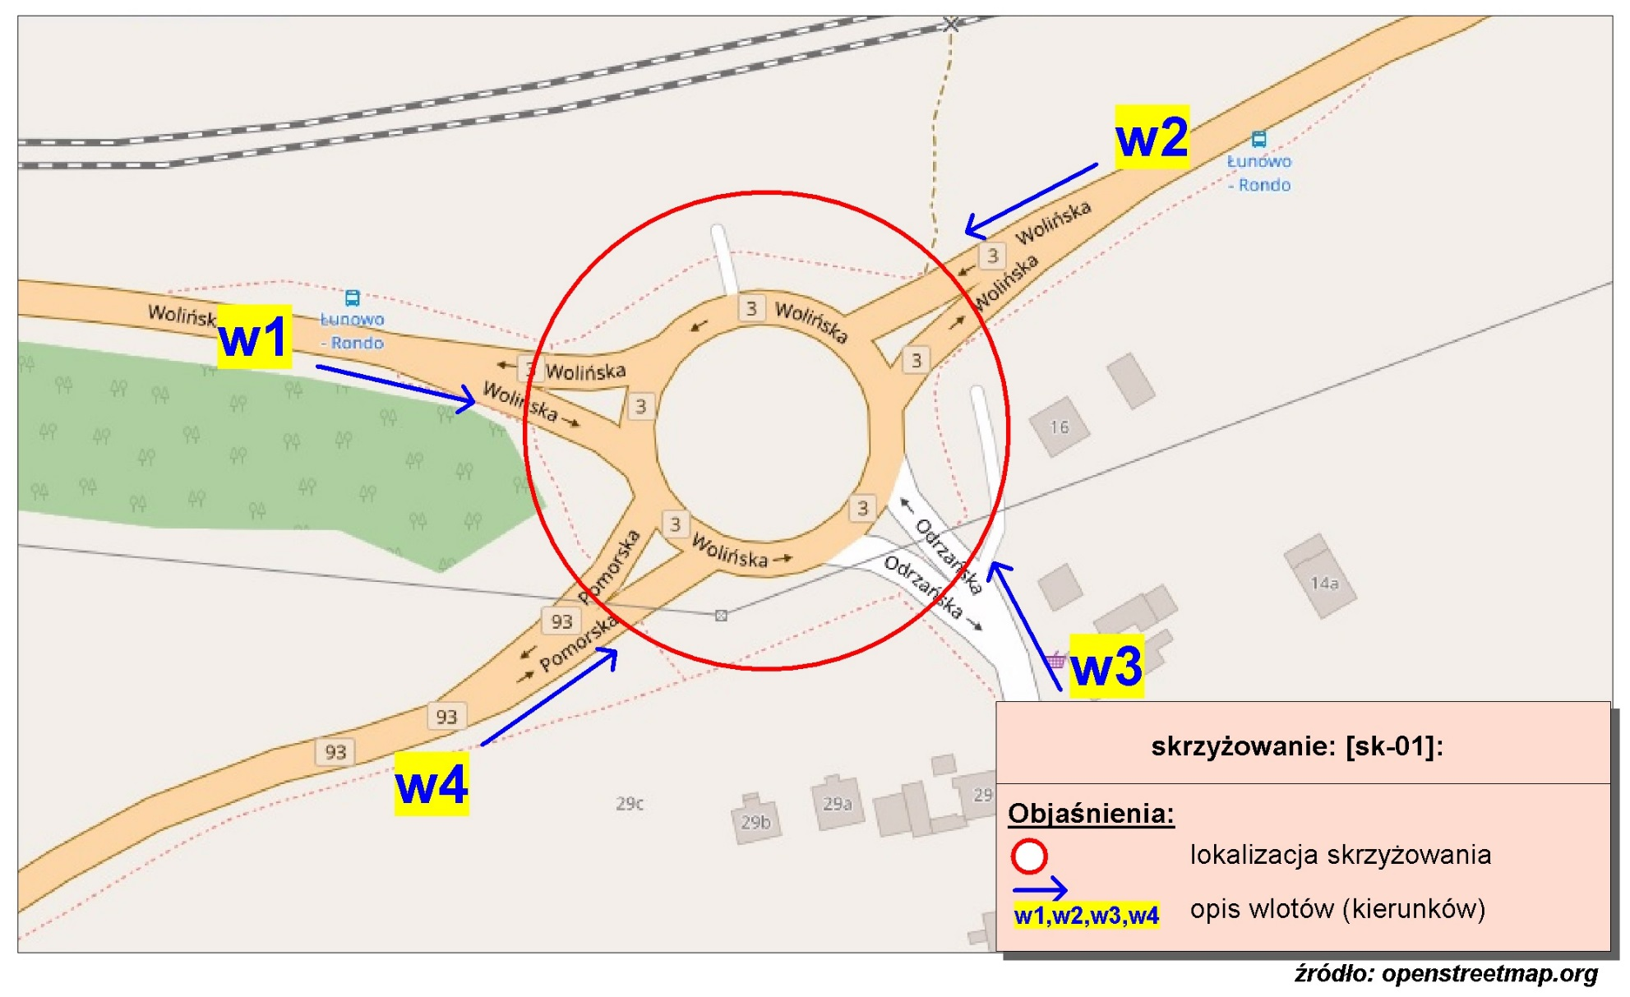
Pomiar ruchu kołowego i pieszego:
Skrzyżowanie rondo ul. Wolińskiej, Odrzańskiej, Pomorskiej

w1-D8
Wlot w1 - rozkład relacji ruchu | - | 7 lipca 2018r. (sobota)
 | SL | P | SP | Piesi | Rowerzyści
 | 0 | 203 | 0 | 3 | 0
 | 0 | 49 | 1 | 0 | 0
 | 1 | 40 | 3 | 0 | 0
 | 0 | 39 | 2 | 0 | 0
 | 0 | 39 | 0 | 1 | 0
 | 0 | 125 | 2 | 0 | 0
 | 0 | 230 | 5 | 0 | 0
 | 0 | 450 | 5 | 7 | 0
 | 0 | 126 | 6 | 9 | 0
 | 0 | 162 | 18 | 10 | 2
 | 0 | 144 | 8 | 12 | 3
 | 0 | 270 | 15 | 8 | 1
 | 0 | 202 | 13 | 20 | 0
 | 0 | 182 | 12 | 18 | 2
 | 0 | 223 | 15 | 9 | 0
 | 1 | 199 | 15 | 11 | 1
 | 0 | 307 | 21 | 8 | 0
 | 0 | 203 | 25 | 9 | 0
 | 0 | 164 | 10 | 7 | 0
 | 0 | 240 | 7 | 9 | 0
 | 0 | 600 | 10 | 7 | 0
 | 0 | 174 | 10 | 2 | 0
 | 0 | 125 | 5 | 0 | 0
 | 0 | 128 | 6 | 3 | 0

w2-D8
Wlot w2 - rozkład relacji ruchu | - | 7 lipca 2018r. (sobota)
 | SL | P | SP | Piesi | Rowerzyści
 | 0 | 2 | 10 | 37 | 4
 | 0 | 3 | 7 | 32 | 0
 | 0 | 1 | 4 | 18 | 2
 | 0 | 0 | 15 | 12 | 0
 | 0 | 2 | 13 | 21 | 6
 | 0 | 1 | 38 | 58 | 8
 | 0 | 9 | 63 | 163 | 6
 | 2 | 9 | 109 | 137 | 12
 | 0 | 15 | 106 | 147 | 7
 | 4 | 10 | 149 | 144 | 9
 | 5 | 14 | 183 | 191 | 10
 | 4 | 19 | 155 | 244 | 9
 | 4 | 18 | 188 | 211 | 11
 | 2 | 16 | 184 | 188 | 3
 | 2 | 18 | 165 | 188 | 2
 | 1 | 21 | 155 | 168 | 2
 | 4 | 12 | 142 | 166 | 5
 | 6 | 18 | 140 | 175 | 4
 | 2 | 14 | 94 | 175 | 6
 | 2 | 12 | 76 | 207 | 12
 | 3 | 8 | 85 | 216 | 19
 | 1 | 9 | 52 | 186 | 18
 | 0 | 6 | 31 | 109 | 5
 | 3 | 8 | 21 | 91 | 4

w3-D8
Wlot w3 - rozkład relacji ruchu | - | 7 lipca 2018r. (sobota)
 | SL | P | SP | Piesi | Rowerzyści
 | 0 | 1 | 0 | 1 | 0
 | 0 | 0 | 1 | 1 | 0
 | 0 | 0 | 1 | 0 | 0
 | 0 | 0 | 0 | 3 | 0
 | 0 | 0 | 0 | 2 | 1
 | 0 | 1 | 7 | 2 | 3
 | 0 | 3 | 21 | 4 | 0
 | 0 | 4 | 9 | 12 | 1
 | 1 | 6 | 14 | 18 | 2
 | 0 | 9 | 14 | 17 | 4
 | 2 | 9 | 21 | 17 | 3
 | 0 | 12 | 17 | 21 | 6
 | 0 | 6 | 16 | 14 | 4
 | 0 | 12 | 9 | 21 | 3
 | 0 | 3 | 16 | 13 | 5
 | 0 | 7 | 9 | 13 | 0
 | 0 | 4 | 7 | 8 | 1
 | 0 | 6 | 6 | 11 | 1
 | 0 | 4 | 7 | 12 | 0
 | 0 | 4 | 8 | 5 | 0
 | 1 | 3 | 6 | 9 | 0
 | 0 | 3 | 3 | 10 | 0
 | 0 | 2 | 2 | 3 | 0
 | 0 | 1 | 1 | 4 | 0

w4-D8
Wlot w4 - rozkład relacji ruchu | - | 7 lipca 2018r. (sobota)
 | SL | P | SP | Piesi | Rowerzyści
 | 0 | 1 | 24 | 0 | 0
 | 0 | 0 | 10 | 0 | 0
 | 0 | 0 | 6 | 0 | 0
 | 0 | 3 | 2 | 0 | 0
 | 0 | 0 | 11 | 0 | 1
 | 0 | 2 | 21 | 2 | 2
 | 0 | 5 | 37 | 1 | 0
 | 1 | 5 | 67 | 1 | 0
 | 0 | 12 | 99 | 2 | 0
 | 0 | 6 | 153 | 5 | 0
 | 0 | 11 | 183 | 6 | 2
 | 1 | 9 | 190 | 5 | 3
 | 0 | 12 | 202 | 12 | 1
 | 1 | 14 | 216 | 7 | 0
 | 0 | 9 | 220 | 7 | 0
 | 1 | 10 | 172 | 4 | 2
 | 1 | 11 | 171 | 3 | 0
 | 1 | 11 | 146 | 2 | 0
 | 0 | 10 | 149 | 11 | 0
 | 0 | 9 | 103 | 6 | 0
 | 0 | 2 | 132 | 8 | 0
 | 0 | 4 | 35 | 4 | 0
 | 0 | 1 | 33 | 3 | 1
 | 0 | 3 | 21 | 0 | 0

